피벗보고서(고유개수)
데이터모델 피벗테이블을 사용하면 영수증 번호의 고유개수를 집계할 수 있습니다.
브랜드 | 구분 | 고유 개수: 영수증번호 | 합계: 금액 | 평균: 할인율
별다방 | 디저트/베이커리 | 220 | 911,200 | 6.38%
 | 음료 | 217 | 1,042,200 | 6.44%
 | 커피 | 869 | 5,008,900 | 6.08%
 | 티 | 229 | 836,500 | 5.10%
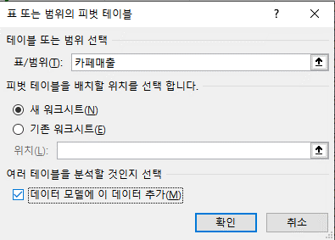
별다방 요약 |  | 1,175 | 7,798,800 | 6.04%
천사다방 | 디저트/베이커리 | 221 | 894,000 | 6.78%
 | 음료 | 231 | 1,129,800 | 6.31%
 | 커피 | 837 | 4,802,100 | 6.15%
 | 티 | 216 | 820,600 | 5.51%
천사다방 요약 |  | 1,149 | 7,646,500 | 6.17%
콩다방 | 디저트/베이커리 | 255 | 1,060,700 | 6.46%
 | 음료 | 248 | 1,164,800 | 5.58%
 | 커피 | 893 | 4,969,200 | 5.65%
 | 티 | 224 | 832,200 | 5.26%
콩다방 요약 |  | 1,223 | 8,026,900 | 5.71%
투썸다방 | 디저트/베이커리 | 96 | 382,600 | 6.31%
 | 음료 | 107 | 527,200 | 8.33%
 | 커피 | 372 | 2,256,400 | 7.35%
 | 티 | 91 | 357,600 | 8.01%
투썸다방 요약 |  | 494 | 3,523,800 | 7.44%
총합계 |  | 4,041 | 26,996,000 | 6.16%

